widok strony
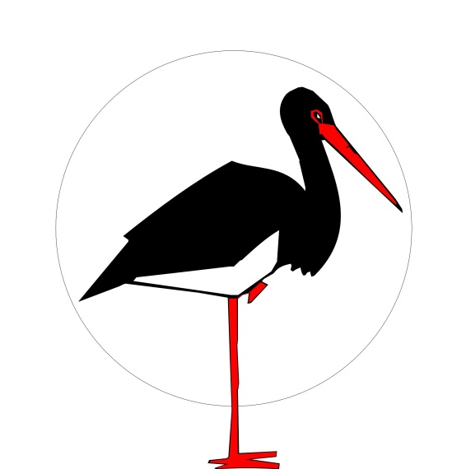

 | KLUB PRZYRODNIKÓW

f

PLACÓWKI i
KOŁA TERENOWE
O NAS
INNA DZIAŁALNOŚĆ
PRZEDSIĘWZIĘCIA
SERWISY TEMATYCZNE
SKLEP KP

Jesteś na: GŁÓWNA > SERWISY TEMATYCZNE > NASZA WARTA |  | FLAGI - WERSJE JĘZYKOWE

INFORMACJE

Warsztaty szczepienia drzewek owocowych - 20.02.2016r.
XXXIV Zjazd Klubu Przyrodników, Owczary 26-28.02.2016
XXXIV konkurs przyrodniczy dla uczniów szkół podstawowych i gimnazjów
archiwalne

ZAPROSZENIA

Zmarł prof. Krzysztof Skóra
Nowe dane przestrzenne GDOŚ
Szyszko odwołał dyrektor Słowińskiego Parku Narodowego
Parlament Europejski o różnorodności biologicznej i na rzecz dyrektyw środowiskowych
archiwalne

RELACJE

Zmarł prof. Krzysztof Skóra
Nowe dane przestrzenne GDOŚ
Szyszko odwołał dyrektor Słowińskiego Parku Narodowego
Parlament Europejski o różnorodności biologicznej i na rzecz dyrektyw środowiskowych
archiwalne

PORADY I DOKUMENTY
tu znajdziesz.....
PRAWO OCHRONY PRZYRODY
tu znajdziesz...
JAK...?
tu znajdziesz ....
WIADOMOŚCI KP

NASZE PRZEDSIĘWZIĘCIA
NASZE OSTOJE PRZYRODY

NASZE WYDAWNICTWA
MINIFUNDUSZ KP

O NAS
- O Klubie
- Statut
- Zostań członkiem
- Nasze ostoje
- Nasze wydawnictwa
KONTAKT
- Biuro Zarządu w Świebodzinie
- Stacja w Owczarach
- Stacja w Uniemyślu
- Koła terenowe
SKLEP KP
MAPA STRONY
ADMINISTRATOR

Tu wstawić dane teleadresowe KP : adres, telefon/fax, mail główny, NIP, REGON, KRS, numer konta

